行政事業レビューシート
 |  |  |  |  |  |  |  |  |  |  |  |  |  |  |  |  |  |  |  |  |  | 事業番号 |  |  |  |  |  | 0401
平成２７年度行政事業レビューシート |  |  |  |  |  |  |  |  |  |  |  |  |  |  |  |  |  |  |  |  | （ | 国土交通省 |  |  |  |  |  |  |  |  | ）
事業名 |  |  | 離島振興事業 |  |  |  |  |  |  |  |  |  |  | 担当部局庁 |  |  |  | 国土政策局 |  |  |  |  |  |  |  | 作成責任者
事業開始年度 |  |  | 昭和２８年度 |  |  | 事業終了 （予定）年度 |  |  |  | 平成３４年度 |  |  |  | 担当課室 |  |  |  | 離島振興課 |  |  |  |  |  |  |  | 吉田幸三
会計区分 |  |  | 一般会計 |  |  |  |  |  |  |  |  |  |  | 政策・施策名 |  |  |  | 10 国土の総合的な利用、整備及び保全、国土に関する 情報の整備 39 離島等の振興を図る
根拠法令 （具体的な 条項も記載） |  |  | 離島振興法のほか、当該事業に関する 法律等による |  |  |  |  |  |  |  |  |  |  | 関係する計画、通知等 |  |  |  | 離島振興法第四条に基づき各都道県が策定した離島振興計画
主要政策・施策 |  |  |  |  |  |  |  |  |  |  |  |  |  | 主要経費 |  |  |  | 公共事業
事業の目的 （目指す姿を簡潔に。3行程度以内） |  |  | ・我が国の領域、排他的経済水域等の保全、海洋資源の利用、自然環境の保全等に重要な役割を担っている離島について、産業基盤及び生活環境の整備等が他の地域に比較して低位にある状況を改善するとともに、離島の地理的及び自然的特性を生かした振興を図り、自立的発展の促進、人口の著しい減少の防止及び離島における定住の促進等を図る。
事業概要 （5行程度以内。別添可） |  |  | ・本事業にかかる予算は、離島振興法に基づき、国が策定した「離島振興基本方針」を踏まえて各都県が策定した「離島振興計画」に位置づけられている各種公共事業の執行に充当されている。 ・具体的な事業としては、海岸（補助率11/20等）、道路(補助率6/10等）、港湾（補助率8/10等）、空港（補助率8/10等)、水道（補助率1/2）、廃棄物（補助率1/3等)、農業農村整備（補助率5.5/10等）、水産基盤整備（補助率8/10等）等である。
実施方法 |  |  | 直接実施、補助、交付
予算額・ 執行額 （単位:百万円） |  |  |  |  |  |  | 24年度 |  |  |  |  | 25年度 |  |  |  |  | 26年度 |  |  |  |  |  | 27年度 |  |  |  | 28年度要求
 |  |  | 予算の状況 | 当初予算 |  |  | 37,744 |  |  |  |  | 46,064 |  |  |  |  | 44,442 |  |  |  |  |  | 44,438
 |  |  |  | 補正予算 |  |  | 23,622 |  |  |  |  | 7,435 |  |  |  |  | 1,566
 |  |  |  | 前年度から繰越し |  |  | 12,010 |  |  |  |  | 37,522 |  |  |  |  | 29,770 |  |  |  |  |  | 17,186
 |  |  |  | 翌年度へ繰越し |  |  | ▲ 37,382 |  |  |  |  | ▲ 28,528 |  |  |  |  | ▲ 17,186
 |  |  |  | 予備費等 |  |  | 4,757 |  |  |  |  | - |  |  |  |  | -
 |  |  |  | 計 |  |  | 40,751 |  |  |  |  | 62,493 |  |  |  |  | 58,592 |  |  |  |  |  | 61,624 |  |  |  | 0
 |  |  | 執行額 |  |  |  | 38,085 |  |  |  |  | 56,203 |  |  |  |  | 55,836
 |  |  | 執行率（％） |  |  |  | 93% |  |  |  |  | 90% |  |  |  |  | 95%
成果目標及び成果実績 （アウトカム） |  |  | 定量的な成果目標 |  |  |  | 成果指標 |  |  |  |  |  |  |  | 単位 |  |  | 24年度 |  |  |  | 25年度 |  |  | 26年度 |  |  | 目標最終年度
 |  |  |  |  |  |  |  |  |  |  |  |  |  |  |  |  |  |  |  |  |  |  |  |  |  |  |  |  | 27 | 年度
 |  |  | 平成27年度に離島地域の総人口を353千人以上とする。 |  |  |  | 離島地域の総人口 ※各省の所管部局において、個別の事業単位毎に成果目標を設定 |  |  |  |  |  |  | 成果実績 | 人 |  |  | 379 |  |  |  | - |  |  | -
 |  |  |  |  |  |  |  |  |  |  |  |  |  | 目標値 | 人 |  |  | - |  |  |  | - |  |  | - |  |  | 353
 |  |  |  |  |  |  |  |  |  |  |  |  |  | 達成度 | ％ |  |  | 107
成果目標及び成果実績（アウトカム）欄についてさらに記載が必要な場合はチェックの上【別紙１】に記載

活動指標及び活動実績 （アウトプット） |  |  | 活動指標 |  |  |  |  |  |  |  |  |  |  |  | 単位 |  |  | 24年度 |  |  |  | 25年度 |  |  | 26年度 |  |  | 27年度活動見込
 |  |  | 各省の所管部局において、個別の事業単位毎に活動指標を設定 |  |  |  |  |  |  |  |  |  |  | 活動実績 | － |  |  | - |  |  |  | - |  |  | -
 |  |  |  |  |  |  |  |  |  |  |  |  |  | 当初見込み | － |  |  | - |  |  |  | - |  |  | - |  |  | -
単位当たり コスト |  |  | 算出根拠 |  |  |  |  |  |  |  |  |  |  |  | 単位 |  |  | 24年度 |  |  |  | 25年度 |  |  | 26年度 |  |  | 27年度見込
 |  |  | 各省の所管部局において、個別の事業単位毎に設定された異なる単位により算出 |  |  |  |  |  |  |  |  |  |  | 単位当たり コスト | － |  |  | - |  |  |  | - |  |  | - |  |  | -
 |  |  |  |  |  |  |  |  |  |  |  |  |  | 計算式 | / |  |  | - |  |  |  | - |  |  | - |  |  | -
平成27・28年度予算内訳（単位：百万円） |  | 費 目 |  |  | 27年度当初予算 |  |  |  | 28年度要求 |  |  |  | 主な増減理由
 |  | 水産基盤整備事業費補助 |  |  | 12,458
 |  | 社会資本整備総合交付金 |  |  | 10,295
 |  | 防災・安全交付近 |  |  | 6,666
 |  | 農山漁村地域整備交付金 |  |  | 5,350
 |  | 港湾改修費補助 |  |  | 3,030
 |  | その他 |  |  | 6,639
 |  | 計 |  |  | 44,438 |  |  |  | 0

事業所管部局による点検・改善
 |  | 項 目 |  |  |  |  |  |  |  |  |  |  |  |  |  |  | 評 価 |  | 評価に関する説明
国費投入の必要性 |  | 事業の目的は国民や社会のニーズを的確に反映しているか。 |  |  |  |  |  |  |  |  |  |  |  |  |  |  | ○ |  | 離島振興法に基づく事業であり、地域からの要望や社会情勢の変化を踏まえ事業を実施している。
 |  | 地方自治体、民間等に委ねることができない事業なのか。 |  |  |  |  |  |  |  |  |  |  |  |  |  |  | ○ |  | 本事業は地方公共団体の社会資本の整備等の取組みに対して支援等行う離島振興法に基づく事業であることから、国が行うことが必要である。
 |  | 政策目的の達成手段として必要かつ適切な事業か。政策体系の中で優先度の高い事業か。 |  |  |  |  |  |  |  |  |  |  |  |  |  |  | ○ |  | 本事業は、離島における社会資本整備への支援等を通じ、離島における産業・生活基盤等の改善により離島の振興を図る離島振興法に基づく事業であり、政策目標の達成手段として、必要かつ適切な事業で、優先度の高い事業である。
事業の効率性 |  | 競争性が確保されているなど支出先の選定は妥当か。 |  |  |  |  |  |  |  |  |  |  |  |  |  |  | ‐
 |  | 受益者との負担関係は妥当であるか。 |  |  |  |  |  |  |  |  |  |  |  |  |  |  | ○ |  | 国と地方公共団体等の負担関係は関係法令等に定められており、妥当なものとなっている。
 |  | 単位当たりコスト等の水準は妥当か。 |  |  |  |  |  |  |  |  |  |  |  |  |  |  | ○ |  | 各事業担当部局及び各事業所管省庁において個別の事業毎に点検を実施しており、単位当たりコスト等の水準は妥当と考えられる。
 |  | 資金の流れの中間段階での支出は合理的なものとなっているか。 |  |  |  |  |  |  |  |  |  |  |  |  |  |  | ‐
 |  | 費目・使途が事業目的に即し真に必要なものに限定されているか。 |  |  |  |  |  |  |  |  |  |  |  |  |  |  | ○ |  | 都県が作成する離島振興計画に基づき行う社会資本の整備等に限定されている。
 |  | 不用率が大きい場合、その理由は妥当か。（理由を右に記載） |  |  |  |  |  |  |  |  |  |  |  |  |  |  | ‐
 |  | その他コスト削減や効率化に向けた工夫は行われているか |  |  |  |  |  |  |  |  |  |  |  |  |  |  | ‐
事業の有効性 |  | 成果実績は成果目標に見合ったものとなっているか |  |  |  |  |  |  |  |  |  |  |  |  |  |  | ○ |  | 成果実績は、成果目標と同一の指標を設定しており、成果目標に見合ったものとなっている。
 |  | 事業実施に当たって他の手段・方法等が考えられる場合、それと比較してより効果的あるいは低コストで実施できているか。 |  |  |  |  |  |  |  |  |  |  |  |  |  |  | ‐
 |  | 活動実績は見込みに見合ったものであるか。 |  |  |  |  |  |  |  |  |  |  |  |  |  |  | ‐
 |  | 整備された施設や成果物は十分に活用されているか。 |  |  |  |  |  |  |  |  |  |  |  |  |  |  | ○ |  | 成果目標を達成できている状況であり、整備された施設等が十分活用されているものと考えられる。
関連事業 |  | 関連する事業がある場合、他部局・他府省等と適切な役割分担を行っているか。（役割分担の具体的な内容を各事業の右に記載） |  |  |  |  |  |  |  |  |  |  |  |  |  |  | ○ |  | 離島における定住や交流の促進等を目的に地方公共団体等の行う離島振興策を支援する非公共のソフト事業にあっては離島振興に必要な経費により、東日本大震災を教訓として、全国的に緊急に実施する必要性が高く、即効性のある防災、減災等のための事業にあっては離島振興事業（東日本大震災関連）により、その他、離島振興につながる社会資本の整備等については離島振興事業により支援しており、それぞれ適切な役割分担となっている。
 |  | 所管府省・部局名 |  |  |  |  | 事業番号 |  |  |  | 事業名
 |  | 国土交通省・国土政策局離島振興課 |  |  |  |  | 400 |  |  |  | 離島振興に必要な経費
 |  | 国土交通省・国土政策局離島振興課 |  |  |  |  | 402 |  |  |  | 離島振興事業(東日本大震災関連)
点検・改善結果 |  | 点検結果 | ・本事業に係る予算は、昭和32年3月8日の閣議了解に基づき、事業の総合性を確保するため、その予算を国土交通省に一括計上し、その使用に際して各省所管に移替え等を行っているが、各都県の定める離島振興計画に基づき、事業の総合性の確保並びに計画的かつ効率的な事業執行を図られるよう各省の所管部局と連携を取っている。 ・個別事業の実施にあたっては、事業担当部局において、新規事業採択時評価等を行っており、補助金の交付にあたっては、事業担当部局において、補助金等適正化法に基づく補助金交付申請時に使途の把握を行うとともに、同法に基づく実績報告において実績の把握を行っている。 ・本事業は、我が国の領域、排他的経済水域等の保全等に重要な役割を担っている離島について、産業基盤及び生活環境の整備等が低位にある状況を改善するとともに、自立的発展の促進、人口の著しい減少の防止及び離島における定住の促進等を図るため、離島振興計画に基づき実施するものであり、着実に各種基盤の整備が進められてきているところである。これらの効果として、離島地域における成果指標については、目標年度における目標値の達成は実現可能であると見込まれる。 ・一方で、本土との間に格差がいまだ残されており、引き続き、離島の自立的発展を図るため、離島の有する条件不利性を鑑み今後一層の振興施策を推進していく必要がある。
 |  | 改善の 方向性 | 離島振興法の趣旨を踏まえ、引き続き、離島に係る公共事業の総合性を確保し、計画的かつ効率的な事業執行に努める。
外部有識者の所見

行政事業レビュー推進チームの所見

所見を踏まえた改善点/概算要求における反映状況

関連する過去のレビューシートの事業番号
平成22年度 |  |  | 149 |  |  |  |  | 平成23年度 |  |  |  | 131 |  |  |  |  |  |  | 平成24年度 |  |  |  |  | 61
平成25年度 |  |  | 397 |  |  |  |  | 平成26年度 |  |  |  | 384
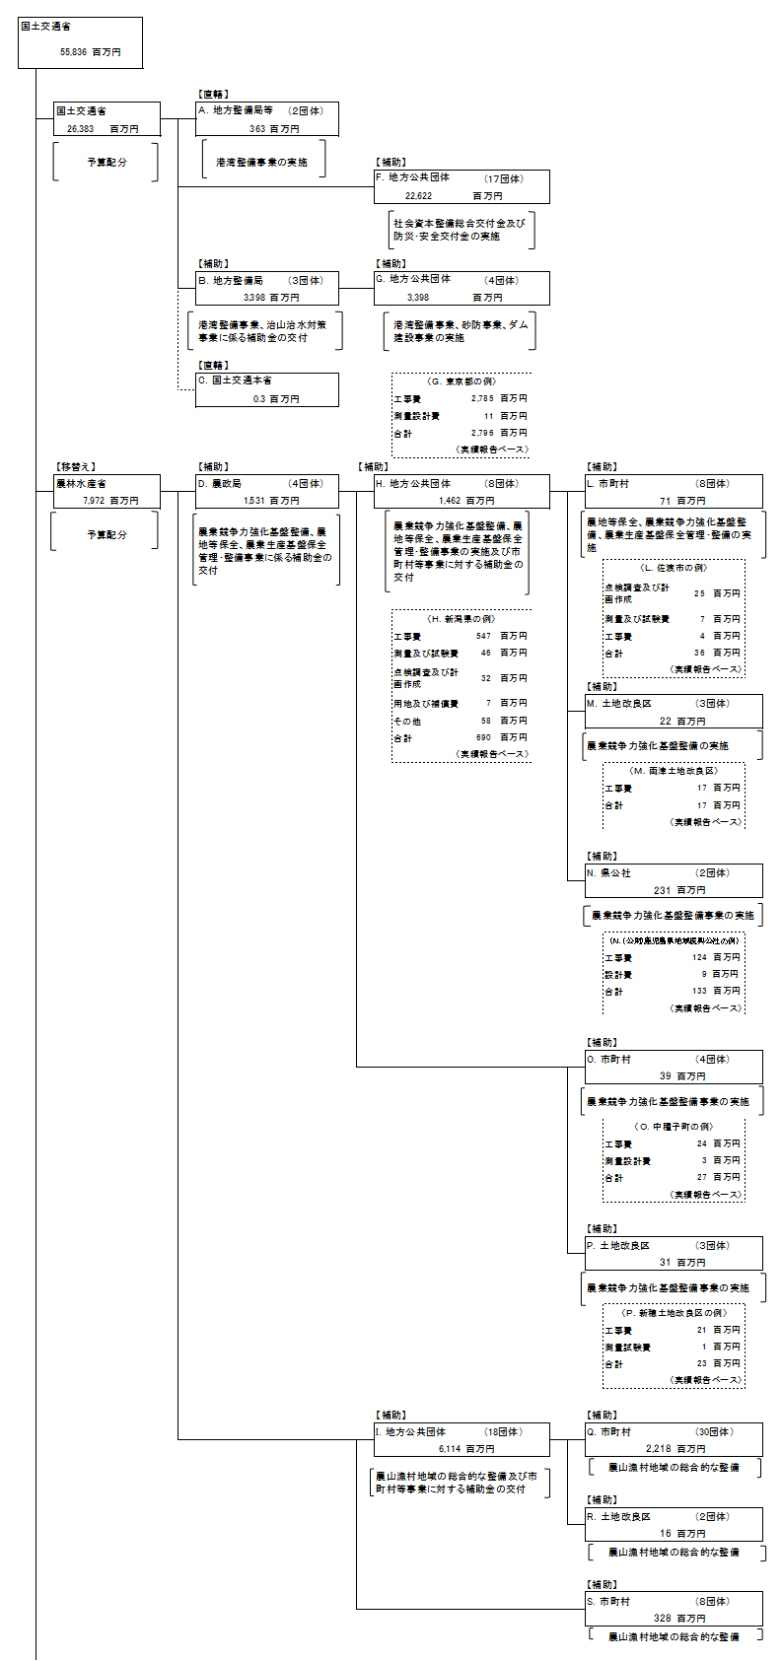
資金の流れ （資金の受け取り先が何を行っているかについて補足する）（単位：百万円） |  |  | ※平成26年度実績を記入。執行実績がない新規事業、新規要求事業については現時点で予定やイメージを記入。

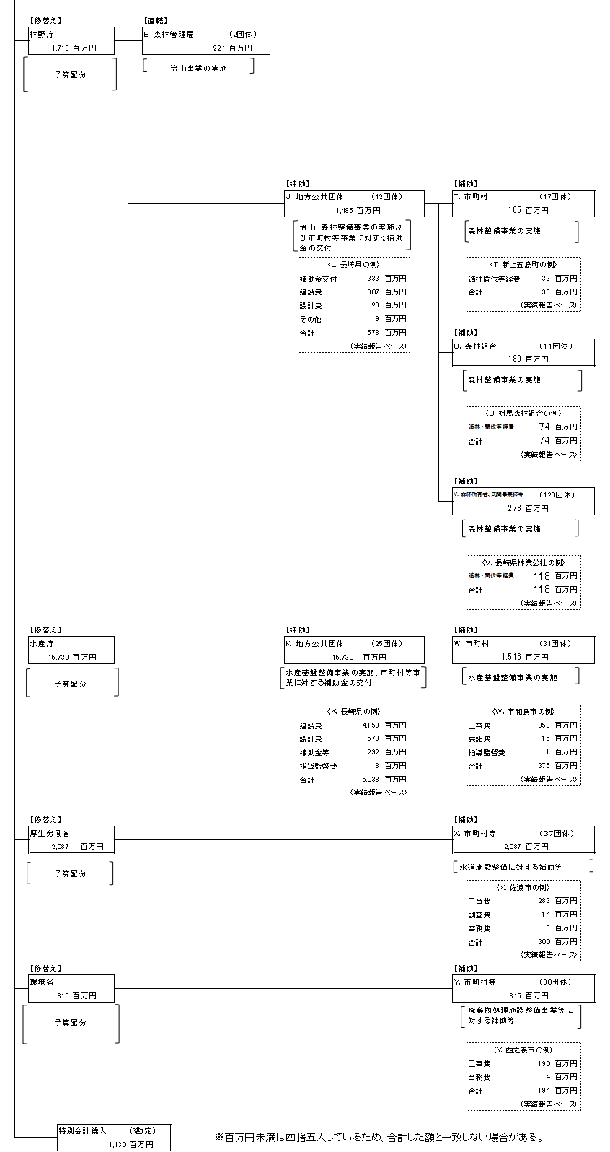

費目・使途 （「資金の流れ」においてブロックごとに最大の金額が支出されている者について記載する。費目と使途の双方で実情が分かるように記載） |  |  | A.九州地方整備局 |  |  |  |  |  |  |  |  |  |  |  |  | E.九州森林管理局
 |  |  | 費 目 |  | 使 途 |  |  |  |  |  |  |  |  | 金 額 (百万円） |  | 費 目 |  |  |  | 使 途 |  |  |  |  |  |  |  |  | 金 額 (百万円）
 |  |  | 離島振興事業費 |  | 港湾改修費 |  |  |  |  |  |  |  |  | 347 |  | 離島振興事業費 |  |  |  | 治山事業 |  |  |  |  |  |  |  |  | 201
 |  |  | 離島振興事業費 |  | 港湾営繕宿舎費 |  |  |  |  |  |  |  |  | 14

 |  |  | 計 |  |  |  |  |  |  |  |  |  |  | 361 |  | 計 |  |  |  |  |  |  |  |  |  |  |  |  | 201
 |  |  | B.関東地方整備局 |  |  |  |  |  |  |  |  |  |  |  |  | F.長崎県
 |  |  | 費 目 |  | 使 途 |  |  |  |  |  |  |  |  | 金 額 (百万円） |  | 費 目 |  |  |  | 使 途 |  |  |  |  |  |  |  |  | 金 額 (百万円）
 |  |  | 離島振興事業費 |  | 港湾改修費補助 |  |  |  |  |  |  |  |  | 2,729 |  | 離島振興事業費 |  |  |  | 社会資本整備総合交付金 |  |  |  |  |  |  |  |  | 3,448
 |  |  | 離島振興事業費 |  | 特定緊急砂防事業費補助 |  |  |  |  |  |  |  |  | 66 |  | 離島振興事業費 |  |  |  | 防災・安全社会資本整備交付金 |  |  |  |  |  |  |  |  | 3,124

 |  |  | 計 |  |  |  |  |  |  |  |  |  |  | 2,795 |  | 計 |  |  |  |  |  |  |  |  |  |  |  |  | 6,572
 |  |  | C.国土交通本省 |  |  |  |  |  |  |  |  |  |  |  |  | G. 東京都
 |  |  | 費 目 |  | 使 途 |  |  |  |  |  |  |  |  | 金 額 (百万円） |  | 費 目 |  |  |  | 使 途 |  |  |  |  |  |  |  |  | 金 額 (百万円）
 |  |  | 離島振興事業費 |  | 港湾改修費 |  |  |  |  |  |  |  |  | 0 |  | 離島振興事業費 |  |  |  | 港湾改修費 |  |  |  |  |  |  |  |  | 2,729
 |  |  |  |  |  |  |  |  |  |  |  |  |  |  |  | 離島振興事業費 |  |  |  | 特定緊急砂防事業費補助 |  |  |  |  |  |  |  |  | 66

 |  |  | 計 |  |  |  |  |  |  |  |  |  |  | 0 |  | 計 |  |  |  |  |  |  |  |  |  |  |  |  | 2,795
 |  |  | D.北陸農政局 |  |  |  |  |  |  |  |  |  |  |  |  | H.新潟県
 |  |  | 費 目 |  | 使 途 |  |  |  |  |  |  |  |  | 金 額 (百万円） |  | 費 目 |  |  |  | 使 途 |  |  |  |  |  |  |  |  | 金 額 (百万円）
 |  |  | 離島振興事業費 |  | 農業競争力強化基盤整備事業 |  |  |  |  |  |  |  |  | 609 |  | 離島振興事業費 |  |  |  | 農業競争力強化基盤整備事業 |  |  |  |  |  |  |  |  | 609
 |  |  | 離島振興事業費 |  | 農地等保全事業 |  |  |  |  |  |  |  |  | 74 |  | 離島振興事業費 |  |  |  | 農地等保全事業 |  |  |  |  |  |  |  |  | 74
 |  |  | 離島振興事業費 |  | 農業生産基盤保全管理・整備事業費 |  |  |  |  |  |  |  |  | 7 |  | 離島振興事業費 |  |  |  | 農業生産基盤保全管理・整備事業費 |  |  |  |  |  |  |  |  | 7

 |  |  | 計 |  |  |  |  |  |  |  |  |  |  | 690 |  | 計 |  |  |  |  |  |  |  |  |  |  |  |  | 690
費目・使途欄についてさらに記載が必要な場合はチェックの上【別紙２】に記載

 | 支出先上位１０者リスト
 | A.地方整備局
 |  | 支 出 先 |  |  |  | 業 務 概 要 |  |  |  |  |  |  |  |  |  |  |  |  |  |  |  |  | 支 出 額 （百万円） |  |  | 入札者数 |  |  | 落札率
1 |  | 九州地方整備局 |  |  |  | 港湾整備事業に必要な経費 |  |  |  |  |  |  |  |  |  |  |  |  |  |  |  |  | 361 |  |  | － |  |  | -
2 |  | 国土技術総合政策研究所 |  |  |  | 港湾整備事業に必要な経費 |  |  |  |  |  |  |  |  |  |  |  |  |  |  |  |  | 2 |  |  | － |  |  | -

 | B.地方整備局
 |  | 支 出 先 |  |  |  | 業 務 概 要 |  |  |  |  |  |  |  |  |  |  |  |  |  |  |  |  | 支 出 額 （百万円） |  |  | 入札者数 |  |  | 落札率
1 |  | 関東地方整備局 |  |  |  | 港湾整備事業、砂防事業に係る指導及び補助金の交付 |  |  |  |  |  |  |  |  |  |  |  |  |  |  |  |  | 2,795 |  |  | - |  |  | -
2 |  | 九州地方整備局 |  |  |  | 港湾整備事業に係る指導及び補助金の交付 |  |  |  |  |  |  |  |  |  |  |  |  |  |  |  |  | 594 |  |  | - |  |  | -
3 |  | 北陸地方整備局 |  |  |  | ダム建設事業に係る指導及び補助金の交付 |  |  |  |  |  |  |  |  |  |  |  |  |  |  |  |  | 8 |  |  | - |  |  | -

 | C.国土交通省
 |  | 支 出 先 |  |  |  | 業 務 概 要 |  |  |  |  |  |  |  |  |  |  |  |  |  |  |  |  | 支 出 額 （百万円） |  |  | 入札者数 |  |  | 落札率
1 |  | 国土交通本省 |  |  |  | 港湾整備事業に必要な経費 |  |  |  |  |  |  |  |  |  |  |  |  |  |  |  |  | 0 |  |  | － |  |  | -

 | D．農政局
 |  | 支 出 先 |  |  |  | 業 務 概 要 |  |  |  |  |  |  |  |  |  |  |  |  |  |  |  |  | 支 出 額 （百万円） |  |  | 入札者数 |  |  | 落札率
1 |  | 北陸農政局 |  |  |  | 農業競争力強化基盤整備、農地等保全、農業生産基盤保全管理・整備事業に係る指導及び補助金の交付 |  |  |  |  |  |  |  |  |  |  |  |  |  |  |  |  | 723 |  |  | － |  |  | -
2 |  | 九州農政局 |  |  |  | 農業競争力強化基盤整備及び農地等保全に係る指導及び補助金の交付 |  |  |  |  |  |  |  |  |  |  |  |  |  |  |  |  | 461 |  |  | － |  |  | -
3 |  | 中国四国農政局 |  |  |  | 農業競争力強化基盤整備及び農地等保全に係る指導及び補助金の交付 |  |  |  |  |  |  |  |  |  |  |  |  |  |  |  |  | 341 |  |  | － |  |  | -
4 |  | 関東農政局 |  |  |  | 農地等保全に係る指導及び補助金の交付 |  |  |  |  |  |  |  |  |  |  |  |  |  |  |  |  | 6 |  |  | － |  |  | -

 | E.森林整備局
 |  | 支 出 先 |  |  |  | 業 務 概 要 |  |  |  |  |  |  |  |  |  |  |  |  |  |  |  |  | 支 出 額 （百万円） |  |  | 入札者数 |  |  | 落札率
1 |  | 九州森林管理局 |  |  |  | 治山事業（直轄）の実施 |  |  |  |  |  |  |  |  |  |  |  |  |  |  |  |  | 201 |  |  | － |  |  | -
2 |  | 関東森林管理局 |  |  |  | 治山事業（直轄）の実施 |  |  |  |  |  |  |  |  |  |  |  |  |  |  |  |  | 20 |  |  | － |  |  | -

 | F.地方公共団体
 |  | 支 出 先 |  |  |  | 業 務 概 要 |  |  |  |  |  |  |  |  |  |  |  |  |  |  |  |  | 支 出 額 （百万円） |  |  | 入札者数 |  |  | 落札率
1 |  | 長崎県 |  |  |  | 社会資本総合整備事業の実施 |  |  |  |  |  |  |  |  |  |  |  |  |  |  |  |  | 6,572 |  |  | － |  |  | -
2 |  | 鹿児島県 |  |  |  | 社会資本総合整備事業の実施 |  |  |  |  |  |  |  |  |  |  |  |  |  |  |  |  | 5,244 |  |  | － |  |  | -
3 |  | 東京都 |  |  |  | 社会資本総合整備事業の実施 |  |  |  |  |  |  |  |  |  |  |  |  |  |  |  |  | 3,345 |  |  | － |  |  | -
4 |  | 新潟県 |  |  |  | 社会資本総合整備事業の実施 |  |  |  |  |  |  |  |  |  |  |  |  |  |  |  |  | 3,030 |  |  | － |  |  | -
5 |  | 愛媛県 |  |  |  | 社会資本総合整備事業の実施 |  |  |  |  |  |  |  |  |  |  |  |  |  |  |  |  | 1,768 |  |  | － |  |  | -
6 |  | 島根県 |  |  |  | 社会資本総合整備事業の実施 |  |  |  |  |  |  |  |  |  |  |  |  |  |  |  |  | 904 |  |  | － |  |  | -
7 |  | 岡山県 |  |  |  | 社会資本総合整備事業の実施 |  |  |  |  |  |  |  |  |  |  |  |  |  |  |  |  | 849 |  |  | － |  |  | -
8 |  | 香川県 |  |  |  | 社会資本総合整備事業の実施 |  |  |  |  |  |  |  |  |  |  |  |  |  |  |  |  | 401 |  |  | － |  |  | -
9 |  | 広島県 |  |  |  | 社会資本総合整備事業の実施 |  |  |  |  |  |  |  |  |  |  |  |  |  |  |  |  | 226 |  |  | － |  |  | -
10 |  | 大分県 |  |  |  | 社会資本総合整備事業の実施 |  |  |  |  |  |  |  |  |  |  |  |  |  |  |  |  | 68 |  |  | － |  |  | -

 | G.地方公共団体
 |  | 支 出 先 |  |  |  | 業 務 概 要 |  |  |  |  |  |  |  |  |  |  |  |  |  |  |  |  | 支 出 額 （百万円） |  |  | 入札者数 |  |  | 落札率
1 |  | 東京都 |  |  |  | 港湾整備事業及び砂防事業の実施 |  |  |  |  |  |  |  |  |  |  |  |  |  |  |  |  | 2,795 |  |  | － |  |  | -
2 |  | 鹿児島県 |  |  |  | 港湾整備事業の実施 |  |  |  |  |  |  |  |  |  |  |  |  |  |  |  |  | 450 |  |  | － |  |  | -
3 |  | 長崎県 |  |  |  | 港湾整備事業の実施 |  |  |  |  |  |  |  |  |  |  |  |  |  |  |  |  | 145 |  |  | － |  |  | -
4 |  | 新潟県 |  |  |  | ダム建設事業の実施 |  |  |  |  |  |  |  |  |  |  |  |  |  |  |  |  | 8 |  |  | － |  |  | -

 | H．地方公共団体
 |  | 支 出 先 |  |  |  | 業 務 概 要 |  |  |  |  |  |  |  |  |  |  |  |  |  |  |  |  | 支 出 額 （百万円） |  |  | 入札者数 |  |  | 落札率
1 |  | 新潟県 |  |  |  | 農業競争力強化基盤整備、農地等保全、農業生産基盤保全管理・整備事業の実施及び補助金の交付 |  |  |  |  |  |  |  |  |  |  |  |  |  |  |  |  | 690 |  |  | － |  |  | -
2 |  | 長崎県 |  |  |  | 農業競争力強化基盤整備事業の実施、農地等保全事業の実施及び補助金の交付 |  |  |  |  |  |  |  |  |  |  |  |  |  |  |  |  | 249 |  |  | － |  |  | -
3 |  | 島根県 |  |  |  | 農業競争力強化基盤整備事業の実施及び補助金の交付、農地等保全事業の実施 |  |  |  |  |  |  |  |  |  |  |  |  |  |  |  |  | 179 |  |  | － |  |  | -
4 |  | 鹿児島県 |  |  |  | 農業競争力強化基盤整備事業、農地等保全事業の実施及び補助金の交付 |  |  |  |  |  |  |  |  |  |  |  |  |  |  |  |  | 182 |  |  | － |  |  | -
5 |  | 香川県 |  |  |  | 農地等保全事業の実施 |  |  |  |  |  |  |  |  |  |  |  |  |  |  |  |  | 86 |  |  | － |  |  | -
6 |  | 広島県 |  |  |  | 農業競争力強化基盤整備及び農地等保全事業の実施 |  |  |  |  |  |  |  |  |  |  |  |  |  |  |  |  | 44 |  |  | － |  |  | -
7 |  | 愛媛県 |  |  |  | 農地等保全事業の実施及び補助金の交付 |  |  |  |  |  |  |  |  |  |  |  |  |  |  |  |  | 26 |  |  | － |  |  | -
8 |  | 東京都 |  |  |  | 農地等保全事業の実施及び補助金の交付 |  |  |  |  |  |  |  |  |  |  |  |  |  |  |  |  | 6 |  |  | － |  |  | -
支出先上位10社リスト欄についてさらに記載が必要な場合はチェックの上【別紙３】に記載

